Модель
Управляющие воздействия модели |  |  |  |  |  |  |  | Параметры |  | rho
 | Обозначение |  |  |  |  |  |  | Ω_KPD | 5.0 | 1.2 | 5
Курс RUB/USD | ER | 73.65 ₽ | 77.33 ₽ |  |  |  |  | Ω_NPD | 5.0 | 1.2
Изменение курса RUB/USD | DER | 0% | 5.0% |  |  |  |  | σ_FCD | 2.0 | 0.5
Мировая цена товара K USD | WPK | 997 | 997.03 |  |  |  |  | σ_KSW | 5.0 | 0.8
Изменение мировой цены товара K USD | DWPK | 0% | 0.0% |  |  |  |  | σ_NSW | 5.0 | 0.8
Мировая цена товара N USD | WPN | 1615 | 1615.06 |  |  |  |  | σ_FCW | 3.0 | 0.7
Изменение мировой цены товара N USD | DWPN | 0% | 0.0% |  |  |  |  |  |  | SS_DS
Цена экспорта товара K USD (без тарифа) | P_KXD_USD | 779 | 774.3 |  |  |  |  | ε_KPD | 0.3 | 1830408.341
Цена экспорта товара N USD (без тарифа) | P_NXD_USD | 1167 | 1159.33 |  |  |  |  | ε_NPD | 0.3 | 776444.683
Экспортный тариф на товар K | TKXD | 0% | 0% |  |  |  |  | ε_KXW | 0.7 | 209544.309
Экспортный тариф на товар N | TNXD | 0% | 0% |  |  |  |  | ε_NXW | 0.7 | 182070.262
 |  |  |  |  |  |  |  | ε_FCD | -0.2 | 360248686.730
Шок предложения KPD_SUPPLY | SS_KPD_SUPPLY | 0% | 0% |  |  |  |  | ε_FCW | -0.3 | 1125066960.209
Шок предложения NPD_SUPPLY | SS_NPD_SUPPLY | 0% | 0%
Шок предложения KXW_SUPPLY | SS_KXW_SUPPLY | 0% | 0%
Шок предложения NSW_SUPPLY | SS_NXW_SUPPLY | 0% | 0%
Шок спроса FCD_DEMAND | DS_FCD_DEMAND | 0% | 0%
Шок спроса FCW_DEMAND | DS_FCW_DEMAND | 0% | 0%

Решение найдено
 |  | Базовое равновесие |  | Относительное качество | Относительная сложность | Новое равновесие |  | Изменение (%)
Наименование переменной | Обозначение | Цена (P), руб за тонну п.в. | Количество (Q), тонн п.в. |  |  | Цена (P), руб за тонну п.в. | Количество (Q), тонн п.в. | Цена (P) | Количество (Q)
Отечественное производство товара K | KPD | 41,700 | 10,670,000 |  |  | 43,741 | 10,748,878 | 4.89% | 0.74%
Экспорт товара K | KXD | 57,373 | 7,220,000 | 1.00 | 5.56 | 59,877 | 7,323,059 | 4.36% | 1.43%
Внутреннее потребление товара K | KCD | 8,900 | 3,450,000 | 1.00 | 1.00 | 9,249 | 3,425,819 | 3.92% | -0.70%
Отечественное производство товара N | NPD | 59,833 | 11,350,000 |  |  | 62,685 | 11,429,654 | 4.77% | 0.70%
Экспорт товара N | NXD | 85,950 | 6,150,000 | 1.00 | 2.87 | 89,654 | 6,257,605 | 4.31% | 1.75%
Внутреннее потребление товара N | NCD | 28,945 | 5,200,000 | 3.99 | 1.00 | 30,056 | 5,172,048 | 3.84% | -0.54%
Отечественное потребление товара F | FCD | 20,950 | 8,650,000 |  |  | 21,765 | 8,597,867 | 3.89% | -0.60%
Мировой экспорт товара K | KXW | 77,666 | 27,379,000 | 1.77 |  | 81,318 | 27,324,534 | 4.70% | -0.20%
Мировое потребление товара K | KSW | 73,432 | 34,599,000 | 1.00 |  | 76,786 | 34,647,593 | 4.57% | 0.14%
Мировой экспорт товара N | NXW | 125,061 | 33,205,000 | 2.04 |  | 130,955 | 33,141,349 | 4.71% | -0.19%
Мировое потребление товара N | NSW | 118,949 | 39,355,000 | 1.69 |  | 124,395 | 39,398,954 | 4.58% | 0.11%
Мировое потребление товара F | FCW | 97,654 | 73,954,000 |  |  | 102,118 | 74,046,547 | 4.57% | 0.13%
Уравнения
KPD_SUPPLY | 0
KPD_BUD_CET | 6.8664550781E-05
KPD_CET | 0
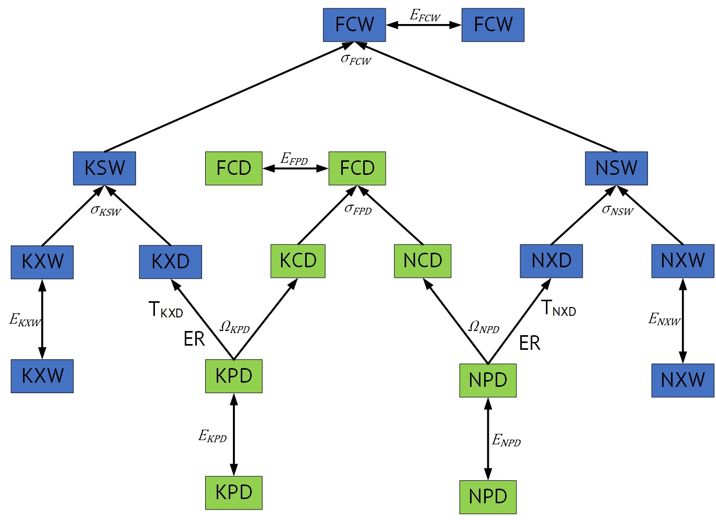
KPD_BAL_CET | 0
NPD_SUPPLY | 0
NPD_BUD_CET | 0
NPD_CET | 0
NPD_BAL_CET | 0
FCD_BUD_CES | 0
FCD_CES | 0
FCD_BAL_CES | 0
FCD_DEMAND | 0
KSW_BUD_CES | 0
KSW_CES | 0
KSW_BAL_CES | 0
KXW_SUPPLY | 0
NSW_BUD_CES | 0
NSW_CES | 2.4868995752E-14
NSW_BAL_CES | 0
NXW_SUPPLY | 0
FCW_BUD_CES | 0
FCW_CES | 0
FCW_BAL_CES | 0
FCW_DEMAND | 0
TOT_BAL | 0

 | 0

